Canvas BATCH
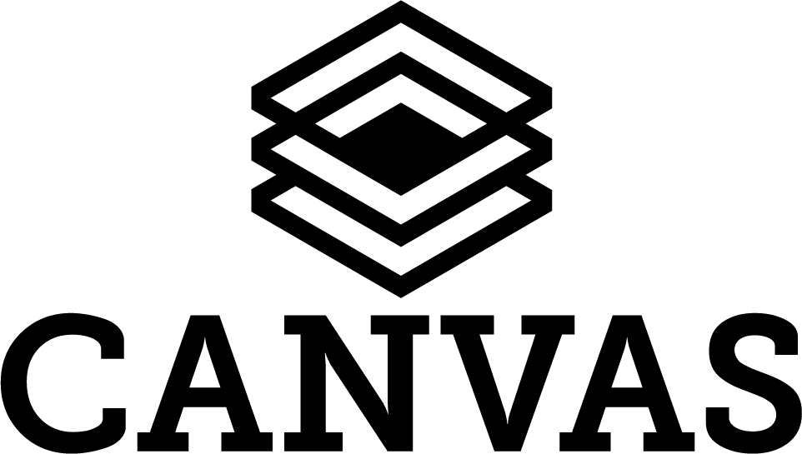

BATCH
Alle films maken voor publicatie, verstuurd via bijvoorbeeld: Email, digitale kaart of qr-code

Canvas project | Prijs | Aantal | Totaal
Canvas project opzetten, vaste kosten inclusief renderen | € 1,600.00
Advies, per uur | € 95.00
Procesbegeleiding film productie / techniek, per uur | € 95.00
Pre-production meeting, per halve dag | € 380.00
On set VFX supervision, per halve dag | € 380.00
Extra batch Canvas renders maken | € 350.00

Compositing, shot ~5 seconden
Simpel: niet opschonen en geen camera beweging | € 220.00
Normaal: opschonen en camera beweging | € 440.00
Moeilijk: Normaal + effect bijv: vervangen telefoon scherm | € 840.00
Complex: Moeilijk + 3d intergratie | € 1,680.00

Vragen
Hoeveel films worden er gemaakt?
Hoeveel maanden zullen we de films online houden?

Canvas batch rendering
Film 30sec, SD: 720x576-25fps, dynamisch ~7sec | € 0.00
Film 30sec, SD: 720x576-25fps, dynamisch ~14sec | € 0.00
Film 30sec, HD: 1280x720-25fps, dynamisch ~07sec | € 0.00
Film 30sec, HD: 1280x720-25fps, dynamisch ~14sec | € 0.00
Film 30sec, 4K: 3840x2160-25fps, dynamisch ~7sec | € 0.00

Films opslaan
Brandspanking opslag per 10.000 films van ~60 sec, per maand | € 25.00
Brandspanking opslag met eigen domein | € 440.00
Verstuurd via post op usb of harddisk | € 220.00
Koppeling met eigen bestaande opslag bijv: ftp, sftp, amazon s3, block storage of ssh | € 660.00
Naar een platform: YouTube, Vimeo, direct versturen via Email | € 440.00

Films bekijken
Mailchimp mailing verzorgen en opmaken | € 1,010.00
Website pagina met video speler | € 800.00
Website pagina met video speler en social buttons | € 1,600.00
Website pagina met video speler en social buttons met eigen ontwerp | € 5,250.00
Hosting website, per maand | € 60.00 | 0 | € 0.00

 |  | Totaal Canvas BATCH: | € 0.00

* Opslag/Hosting
Bij hosting wordt rekening gehouden dat iedere film 1x of minder wordt bekeken, bij een groot succes kan een herberekening voor dataverkeer plaatsvinden
Bij het opslaan op een ander platform is een eigen account van dit platform nodig en bijbehorende API-key, bekijk de eisen van dit platform goed waar het gaat om grote hoeveelheden films
Een eigen Canvas instantie kan over het algemeen binnen 10 seconden een filmpje leveren, bij veel gelijktijdige bezoekers kan het nodig zijn meerdere Canvas instanties te gebruiken

